상품제안서
듀오라이트 8K 5단 수동 경량 암막우양산(UPF50+) | 상품코드: S44041

 |  |  |  |  |  |  | 02-713-8555 | www.synergygift.co.kr
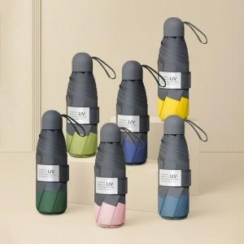

【상세/제작정보】

【인쇄/포장옵션】 | 실크, 원단실크1도 / 포장지포장

【공급단가】 | 수량 | 20~ | 100~ | 300~ | 1,000~ | 3,000~
*VAT별도 | 단가 | 13,000원 | 12,300원 | 11,800원 | 11,100원 | 10,900원

【상품 URL】 | https://www.synergygift.co.kr:443/src/goods_detail.php?gdno=44041

